Лист1
Усилие подъемников с амортизатором, N | Высота фасада, мм.
 | Вес фасада, кг
 | 300 | 400 | 500 | 600
60N | 4.2 | 3.3 | 2.4 | 1.6
80N | 5.6 | 4.7 | 3.2 | 2.1
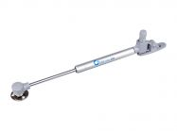
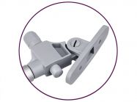

Ассортимент подъемников с амортизатором | Артикул
Подъемник GIFF Alto газовый с амортизатором L245 мм 60 N белый | 104956
Подъемник GIFF Alto газовый с амортизатором L245 мм 60 N серебро | 104958
Подъемник GIFF Alto газовый с амортизатором L245 мм 80 N белый | 104957
Подъемник GIFF Alto газовый с амортизатором L245 мм 80 N серебро | 104959

Размер фасада из ДСП 18,19мм
Высота фасада, мм
Ширина фасада, мм
Рекомендуемое усилие подъемников, N |  | 2 шт. на один фасад

Размер фасада из МДФ 19мм
Высота фасада, мм
Ширина фасада, мм
Рекомендуемое усилие подъемников, N |  | 2 шт. на один фасад

